상품제안서
도토온돌 황토참숯 전기방석 ( 135 x 47cm), 3인용 난방 온열방석 3인 | 상품코드: F29668

 |  |  |  |  |  |  | 02-412-0044 | www.easy1.co.kr
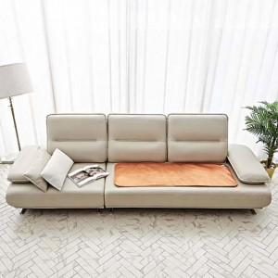 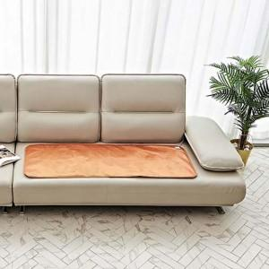

【상세/제작정보】

【인쇄/포장옵션】 | / 포장불가능

【공급단가】 | 수량 | 30~ | 100~ | 300~ | 500~ | 1,000~
*VAT별도 | 단가 | 22,010원 | 21,660원 | 21,130원 | 20,600원 | 20,250원

【상품 URL】 | http://www.easy1.co.kr/src/goods_detail.php?gdno=29668

